Sheet1
第一篇： 服务的注册与发现Eureka
 | @EnableEurekaClient 表明自己是一个eurekaclient.
 | 注明自己的服务注册中心的地址 | eureka: client: serviceUrl: defaultZone: http://localhost:8761/eureka/ |  |  |  | 向8761端口注册

第二篇: 服务消费者（rest+ribbon）
 | 通过@EnableDiscoveryClient向服务中心注册
 | @LoadBalanced | 开启负载均衡的功能。 |  | 负载均衡 | 减小服务器压力 将访问请求均分
第三篇服务消费者（Feign）
 | @FeignClient(value = "service-hi") | 定义接口为Feign客户端，name指定了注册到Eureka上的服务名 即service-hi
第四篇:断路器（Hystrix）
 | 断路器 | 当一个服务出现故障时 将会执行一个特定的Fallback方法 返回一个固定值 相当于一个异常方法
 | @EnableHystrix注解开启Hystrix | 注解开启Hystrix
 | @HystrixCommand | 该注解对该方法创建了熔断器的功能，并指定了fallbackMethod熔断方法

 | Feign中使用断路器 | 需要在配置文件中打开 | feign.hystrix.enabled=true

第五篇: 路由网关
通过在yml文件中配置信息 可隐藏微服务名称 | 路由：将外部请求转发到具体的微服务上 是实现外部访问的统一入口的基础
原真实服务名忽略 | zull 先注册进eureka 获取到所以注册的微服务 以后访问的话 就是通过zull来进行跳转
设置统一前缀 | 使用zull路由查找到相应微服务的注册名

军博老师的电商项目 尚硅谷

创建eureka时 应设置eureka: instance: hostname: localhost | 在主启动类上加入注解@EnableEurekaServer（或@EnableEurekaClient） | spring:application:name 重要
client:
register-with-eureka: false | 是否将自己注册
fetch-registry: false | 是否从服务器获取注册信息
defaultZone: http://${eureka.instance.hostname}:${server.port}/eureka/ | 提供注册中心地址

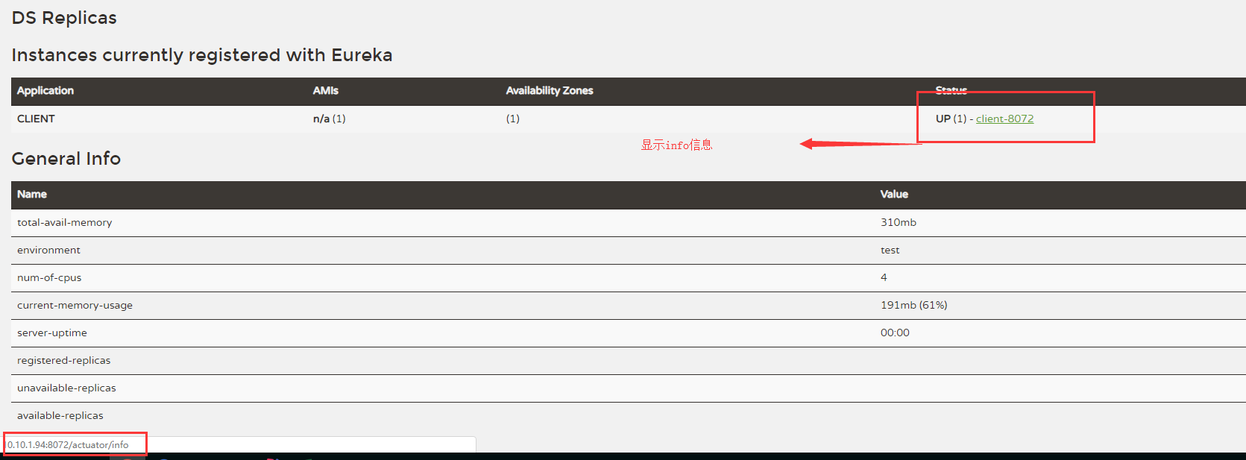
 |  | 配置info信息
 |  | 1 配置文件中加入 | <!--主管监控和信息配置-->
 |  |  | <dependency>
 |  |  | <groupId>org.springframework.boot</groupId>
 |  |  | <artifactId>spring-boot-starter-actuator</artifactId>
 |  |  | </dependency>

 |  | 2 主配置文件中加入 | <finalName>mainmaven</finalName>
 |  |  | <resources> | <plugin>
 |  |  |  | <groupId>org.apache.maven.plugins</groupId>
 |  |  | <resource> | <artifactId>maven-resources-plugin</artifactId>
 |  |  | <directory>src/main/resources</directory> | <version>2.6</version>
 |  |  | <filtering>true</filtering> | <configuration>
 |  |  | </resource> | <delimiters>
 |  |  | </resources> | <delimiter>$</delimiter>
 |  |  |  | </delimiters>
 |  |  |  | </configuration>
 |  | 3 在cliernt.yml文件中加入 | info: | </plugin>
 |  |  | app.name: gwolf-microcloud
 |  |  | company.name: www.gwolf.com | 将解析以$启示以$结尾的内容
 |  |  | build.artifactId: $project.artifactId$
 |  |  | build.version: $project.version$

eureka的自我保护机制 ：
某一时刻某一个微服务不能使用了 不会被立即清理 依旧会对该
微服务的信息进行保留

服务发现功能 Discovery | 将本地仓库文件上传到github上
 | git add .
搭建集群 | git commit -m "init yml"
给local host起别名 百度 域名映射 修改host文件 | git push origin master

关系型数据库 （ACID）原子性 隔离性 一致性 持久性
NoSQL非关系型数据库（CAP） 强一致性 可用性 分区容错性 | @RefreshScope + @Value 使用配置信息

负载均衡算法
自定义配置类不能放在componentScan所扫描的当前包及其子包下
 |  | mongodb在用idea连接时 需要在使用的数据库里添加用户账号密码

----------------------------------------------------
@Controller+@ResponseBody相当于@RestController

Eureka Client 为什么要一定要引入spring-boot-starter-web才能正常启动
缺少容器 而此依赖中包含tomcat容器
需要容器来对web程序进行管理 如开启 结束
容器能将jsp翻译成java！

配置多个yml文件时 应先配置一个默认的启动配置 使用spring.profiles.active = XXX来进行配置
进行配置切换时 先打包 java -jar XXXX.jar --spring.profiles.active=XXX来进行配置切换

